微生信示例339

Food categories | USA | AUS | WE | CAN | JPN | RUS | ROEA | EE | CHN | ROO | NENA | BRA | ROLAC | ROSEA | IDN | IND | ROSA | SSA | 微生信，您身边的数据分析，可视化专家
All sugars | 35 | 8 | 110 | 10 | 40 | 25 | 10 | 38 | 35 | 5 | 40 | 120 | 55 | 55 | 60 | 20 | 15 | 40 | https://www.bioinformatics.com.cn/basic_stack_bar_with_dual_y_line_plot
Added fats | 75 | 10 | 100 | 20 | 35 | 30 | 10 | 45 | 245 | 5 | 35 | 100 | 85 | 75 | 210 | 80 | 35 | 80
Legumes and nuts | 20 | 8 | 20 | 10 | 20 | 15 | 5 | 15 | 20 | 4 | 30 | 35 | 25 | 25 | 35 | 45 | 15 | 150 | 输出示例图
Vegetables and fruits | 25 | 12 | 25 | 10 | 25 | 20 | 8 | 35 | 110 | 7 | 25 | 25 | 20 | 20 | 20 | 30 | 10 | 35
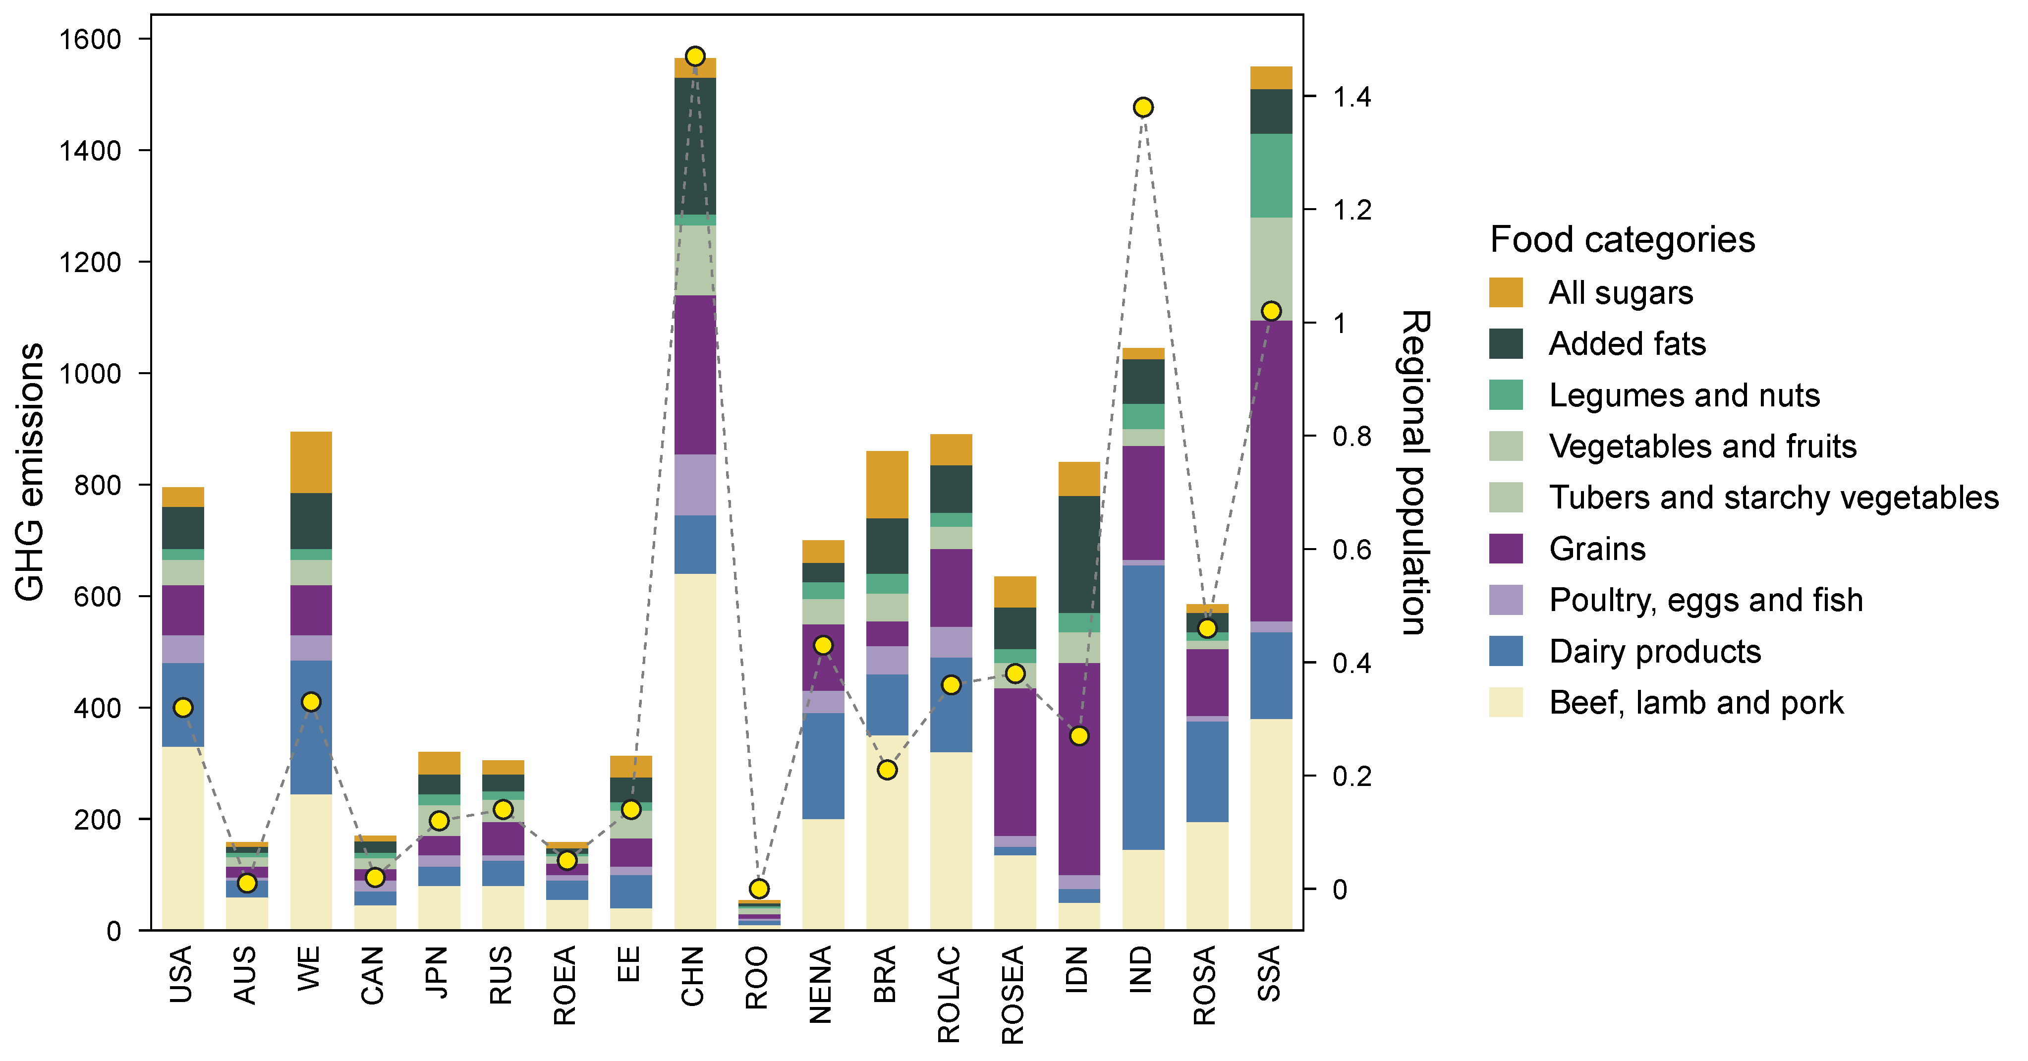
Tubers and starchy vegetables | 20 | 5 | 20 | 10 | 30 | 20 | 5 | 15 | 15 | 4 | 20 | 25 | 20 | 25 | 35 | 0 | 5 | 150
Grains | 90 | 20 | 90 | 20 | 35 | 60 | 20 | 50 | 285 | 8 | 120 | 45 | 140 | 265 | 380 | 205 | 120 | 540
Poultry, eggs and fish | 50 | 5 | 45 | 20 | 20 | 10 | 10 | 15 | 110 | 3 | 40 | 50 | 55 | 20 | 25 | 10 | 10 | 20
Dairy products | 150 | 30 | 240 | 25 | 35 | 45 | 35 | 60 | 105 | 8 | 190 | 110 | 170 | 15 | 25 | 510 | 180 | 155
Beef, lamb and pork | 330 | 60 | 245 | 45 | 80 | 80 | 55 | 40 | 640 | 10 | 200 | 350 | 320 | 135 | 50 | 145 | 195 | 380
Regional population | 0.32 | 0.01 | 0.33 | 0.02 | 0.12 | 0.14 | 0.05 | 0.14 | 1.47 | 0 | 0.43 | 0.21 | 0.36 | 0.38 | 0.27 | 1.38 | 0.46 | 1.02

 |  |  |  |  |  |  |  |  |  |  |  |  |  |  |  |  |  |  | 注意：

 |  |  |  |  |  |  |  |  |  |  |  |  |  |  |  |  |  |  | 使用问题，或数据分析合作意向
 |  |  |  |  |  |  |  |  |  |  |  |  |  |  |  |  |  |  | 请微信扫码联系我们

